보고서
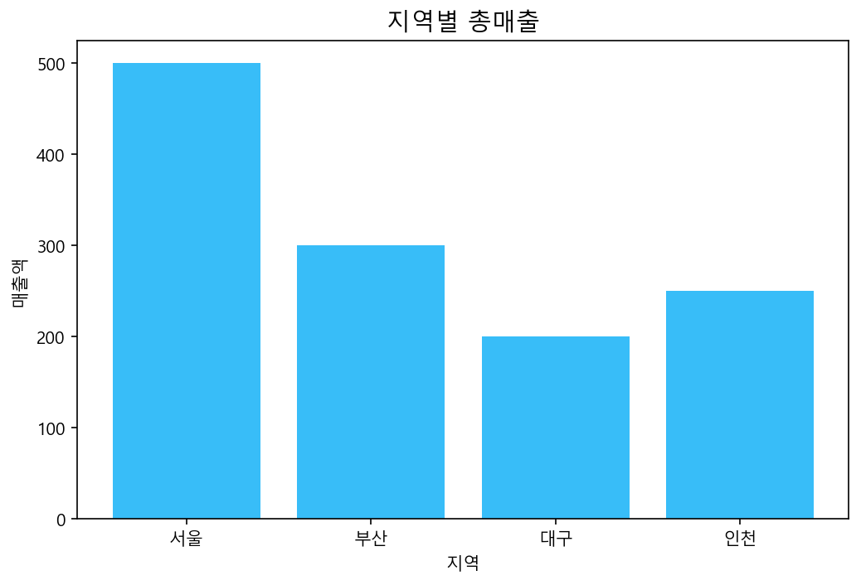
지역 | 매출액
서울 | 500
부산 | 300
대구 | 200
인천 | 250

